FTIR汇总
序号 | 文献名称 | FTIR图片 | csv | csv命名方式 | 材料 | 老化条件 | 老化程度 | 羰基指数
1 | Assessment of chemical degradation of epoxy resin binder used in the service of the Qin terracotta warriors | 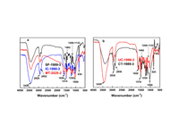 | SF1989-3 | 部位-施用年份-样品编号 | bisphenol A epoxy resin E-44 cross-linked by polyamide (PA650) {双酚A型环氧树脂（E-44） 和聚酰胺650（PA650）} | 自然老化 | 无羰基峰，均未发生明显化学老化
 |  |  | IC1990-3
 |  |  | MT2020-2
 |  |  | UC1996-3
 |  |  | CT1989-3
 |  | 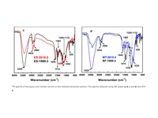 | ES2018-2
 |  |  | ES1989-3
 |  |  | MT2015-3
 |  |  | BF1989-3
 |  | 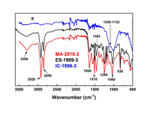 | MA2018-2
 |  |  | ES1989-3
 |  |  | IC1996-3
2 | Characterization of UVA-irradiatedwheat paste and paste-coated paper | 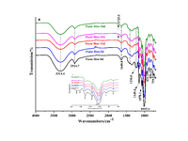 | Paste film 0d | 材料-老化天数days | 小麦淀粉浆糊（Wheat starch paste） | artificial UVA irradiation（人工UVA照射）0天
 |  |  | Paste film 5d |  |  | artificial UVA irradiation（人工UVA照射）5天
 |  |  | Paste film 10d |  |  | artificial UVA irradiation（人工UVA照射）10天 | α-1,4 糖苷键中 C–O–C 键的断裂
 |  |  | Paste film 20d |  |  | artificial UVA irradiation（人工UVA照射）20天 | 在约 1725 cm⁻¹ 处出现了一个与羧基相关的新吸收峰，葡萄糖键断裂产生了酸性物质
 |  |  | Paste film 30d |  |  | artificial UVA irradiation（人工UVA照射）30天 | 在约 1725 cm⁻138 处出现了一个与羧基相关的新吸收峰，葡萄糖键断裂产生了酸性物质
3 | Effect of damp-heat aging on the properties of ethylene-vinyl acetate copolymer and ethylene- acrylic acid copolymer blends | 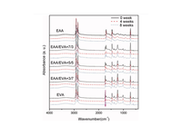 | EAA 0weeks |  | 乙烯-丙烯酸共聚物
 |  |  | EAA 4weeks |  |  | 温湿老化（40℃+RH93%） | 羰基指数（CI）无明显变化
 |  |  | EAA 8weeks |  |  | 温湿老化（40℃+RH94%） | 羰基指数（CI）无明显变化
 |  |  | EVA 0weeks |  | 乙烯-醋酸乙烯酯共聚物（EVA树脂）
 |  |  | EVA 4weeks |  |  | 温湿老化（40℃+RH93%） | 羰基指数（CI）显著升高
 |  |  | EVA 8weeks |  |  | 温湿老化（40℃+RH94%） | 羰基指数（CI）显著升高
4 | Effect of hot air aging on the properties of ethylene-vinyl acetate copolymer and ethylene-acrylic acid copolymer blends | 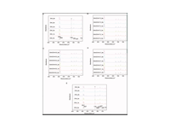 | EAA |  | 乙烯-丙烯酸共聚物
 |  |  | EAA 4weeks |  |  | 热空气老化温度70℃，老化4周
 |  |  | EAA 8weeks |  |  | 热空气老化温度70℃，老化8周 | 羰基指数净增量2.0
 |  |  | 73 | EAA:EVA配比+热老化时间/周 | 乙烯-醋酸乙烯酯共聚物+乙烯-丙烯酸共聚物
 |  |  | 73 4weeks | EAA:EVA配比+热老化时间/周 |  | 热空气老化温度70℃，老化4周
 |  |  | 73 8weeks | EAA:EVA配比+热老化时间/周 |  | 热空气老化温度70℃，老化8周 | 羰基指数净增量1.0
 |  |  | 55 | EAA:EVA配比+热老化时间/周
 |  |  | 55 4weeks | EAA:EVA配比+热老化时间/周 |  | 热空气老化温度70℃，老化4周
 |  |  | 55 8weeks | EAA:EVA配比+热老化时间/周 |  | 热空气老化温度70℃，老化8周 | 羰基指数净增量2.0
 |  |  | 37 | EAA:EVA配比+热老化时间/周
 |  |  | 37 4weeks | EAA:EVA配比+热老化时间/周 |  | 热空气老化温度70℃，老化4周
 |  |  | 36 8weeks | EAA:EVA配比+热老化时间/周 |  | 热空气老化温度70℃，老化8周 | 羰基指数净增量1.6
 |  |  | EVA |  | 乙烯-醋酸乙烯酯共聚物（EVA树脂）
 |  |  | EVA 4weeks |  |  | 热空气老化温度70℃，老化4周
 |  |  | EVA 8weeks |  |  | 热空气老化温度70℃，老化8周 | 羰基指数净增量8.5
5 | Evaluation of the Composition, Thermal and Mechanical Behavior, and Color Changes of Artificially and Naturally Aged Polymers for the Conservation of Stained Glass Windows | 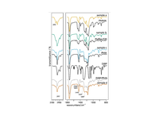 | sample a | 样品 | PMMA | 自然老化20年+ | 光氧化，特征典型
 |  |  | sample b |  | Piaflex F20 | 自然老化（1940年代使用） | 老化程度较轻，可保留
 |  |  | sample c |  | PMA(聚丙烯酸甲酯) | 自然老化（1960年代） | 状态良好
 |  |  | PMA |  | 聚丙烯酸甲酯
 |  |  | PMMA |  | 聚甲基丙烯酸甲酯
 |  |  | Piaflex F20 |  | 甲基丙烯酸甲酯-甲基丙烯酸丁酯共聚物
6 | Paraloid文物保护材料光老化的红外光谱研究_龚欣 | 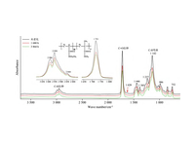 | paraloid b44 |  | B-44 MMA/EA（甲基丙烯酸甲酯/丙烯酸乙酯） |  |  | 3.42
 |  |  | paraloid b44 1680h |  |  | 模拟自然暴露环境中的紫外光照射，持续照射1680h |  | 3.175（原3.42）
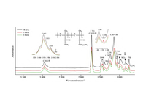
 |  |  | paraloid b44 3864h |  |  | 模拟自然暴露环境中的紫外光照射，持续照射3864h |  | 3.189（原3.42）
 |  |  | paraloid b48n |  | B-48N MMA/BMA（甲基丙烯酸甲酯/甲基丙烯酸丁酯） |  |  | 3.382
 |  |  | paraloid b48n 1680h aging |  |  | 模拟自然暴露环境中的紫外光照射，持续照射1680h |  | 2.866（原3.382）
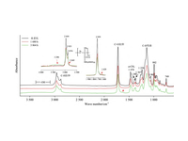
 |  |  | paraloid b48n 3864h aging |  |  | 模拟自然暴露环境中的紫外光照射，持续照射3864h |  | 3.209（原3.382）
 |  |  | paraloid b67 |  | B-67 iBMA（甲基丙烯酸异丁酯） |  |  | 2.921
 |  |  | paraloid b67 1680h aging |  |  | 模拟自然暴露环境中的紫外光照射，持续照射1680h |  | 2.81（原2.921）
 |  |  | paraloid b67 3864h aging |  |  | 模拟自然暴露环境中的紫外光照射，持续照射3864h |  | 2.818（原2.921）
 |  | 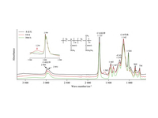 | paraloid b72 |  | B-72 EMA/MA（甲基丙烯酸乙酯/丙烯酸甲酯） |  |  | 4.094
 |  |  | paraloid b72 336h aging |  |  | 模拟自然暴露环境中的紫外光照射，持续照射336h |  | 3.558（原4.094）
 |  |  | paraloid b72 3864h aging |  |  | 模拟自然暴露环境中的紫外光照射，持续照射3864h |  | 3.335（原4.094）
7 | Simulated Aging Studies on Porcelain Restoration Adhesives for | 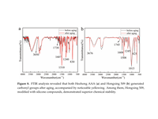 | \ |  | a：HezhongAAA
 |  |  | HezhongAAA aging |  |  | 紫外光照 + 高温低湿 + 高温高湿三阶段循环老化，每个完整循环36小时，共15个循环（总计540小时） | 老化后新出现1730 cm⁻¹羰基峰
 |  |  | Hongxing509 |  | b:Hongxing509
 |  |  | Hongxing509 aging |  |  | 紫外光照 + 高温低湿 + 高温高湿三阶段循环老化，每个完整循环36小时，共15个循环（总计540小时） | 1745 cm⁻¹羰基峰从弱增至中等强度
 |  | 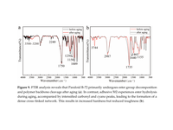 | paraloid B-72 |  | a：Paraloid B-72
 |  |  | \ |  |  | 紫外光照 + 高温低湿 + 高温高湿三阶段循环老化，每个完整循环36小时，共15个循环（总计540小时） | 1735 cm⁻¹酯羰基峰保持强而尖锐,羰基相关变化小，化学稳定性高
 |  |  | adhesive 502 |  | b:adhesive 502
 |  |  | adhesive 502 aging |  |  | 紫外光照 + 高温低湿 + 高温高湿三阶段循环老化，每个完整循环36小时，共15个循环（总计540小时） | 1750 cm⁻¹酯羰基峰强度基本稳定,水解机制，化学性质较稳定
8 | 不同醛Mannich改性丙烯酸树脂及其应用性能研究_吴梦欣 | 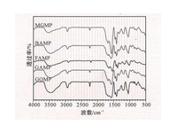 | MGMP | 改性醛产物命名 | MGMP（丙酮醛改性产物）
 |  |  | BAMP |  | BAMP（苯甲醛改性产物）
 |  |  | FAMP |  | FAMP（糠醛改性产物）
 |  |  | GAMP |  | GAMP（戊二醛改性产物）
 |  |  | GOMP |  | GOMP（乙二醛改性产物）
9 | 丙烯酸聚氨酯涂层万宁近海地区自然老化历程与机理_李倩倩 | 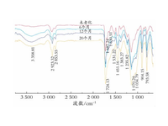 | BDC |  | BDC（丙烯酸聚氨酯涂层） | 近海大气老化（自然老化）0个月
 |  |  | BDC air aging 6months |  |  | 近海大气老化（自然老化）6个月 | 大部分酰胺键发生断裂或水解
 |  |  | BDC air aging 12months |  |  | 近海大气老化（自然老化）12个月
 |  |  | BDC air aging 20months |  |  | 近海大气老化（自然老化）20个月
 |  | 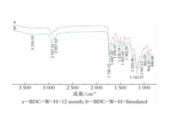 | \ |  |  | 近海大气老化（自然老化）12个月
 |  |  | BDC aging simulated |  |  | 实验室加速老化［湿热(168 h) + 盐雾(168 h) + UVA(168 h)］
10 | 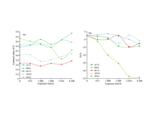 丙烯酸酯乳液文物保护材料耐老化性能评价_龚欣 | 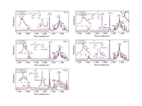 | AC33 |  | AC33 | UVA老化
 |  |  | AC33 aging2016h
 |  |  | AC33 aging4200h |  |  |  | 羰基吸收峰强度下降-15%，老化较重
 |  |  | B60A |  | B60A
 |  |  | B60A aging2016h
 |  |  | B60A aging4200h |  |  |  | 羰基吸收峰强度下降小于-10%，老化轻
 |  |  | SF016 |  | SF016
 |  |  | SF016 aging14weeks
 |  |  | SF016 aging25weeks |  |  |  | 羰基吸收峰强度下降-10%，老化较轻
 |  |  | MC76 |  | MC76
 |  |  | MC76 aging12weeks
 |  |  | MC76 aging25weeks |  |  |  | 羰基吸收峰强度下降-14%，老化中等
 |  |  | WS24 |  | WS24
 |  |  | WS24 aging12weeks
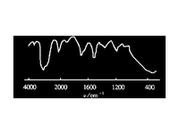
 |  |  | WS24 aging25weeks |  |  |  | 羰基吸收峰强度下降-53%，老化严重
11 | 二甲基二烯丙基氯化铵与丙烯酰胺共聚物的结构表征及应用_吕生华 |  | 共聚物 |  | 二甲基二烯丙基氯化铵与丙烯酰胺共聚物
12 | 典型环氧类粘结材料老化过程的探索性研究_王思嘉 | 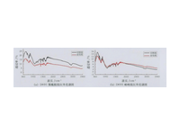 | D691聚酰胺 |  | 油性环氧+聚酰胺650+D-691+石英粉+550偶联剂
 |  |  | D691聚酰胺 aging |  |  | 紫外辐照＜50℃+湿热40℃+低温－20℃+干热60℃，均1h（光湿冷热醛循环老化） | 未出现新的特征峰，也没有明显峰位移
 |  |  | D691咪唑组 |  | 油性环氧+咪唑2101-CN+D-691+石英粉+550偶联剂
 |  |  | D691咪唑组 aging |  |  | 紫外辐照＜50℃+湿热40℃+低温－20℃+干热60℃，均1h（光湿冷热醛循环老化） | 未出现新的特征峰，也没有明显峰位移
 |  | 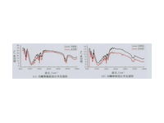 | 丙酮聚酰胺组 |  | 油性环氧+聚酰胺650+丙酮+糠醛+石英粉+550偶联剂
 |  |  | 丙酮聚酰胺组 aging |  |  | 紫外辐照＜50℃+湿热40℃+低温－20℃+干热60℃，均1h（光湿冷热醛循环老化） | 未出现新的特征峰，也没有明显峰位移
 |  |  | 丙酮咪唑组 |  | 油性环氧+咪唑2101-CN+丙酮+糠醛+石英粉+550偶联剂
 |  |  | 丙酮咪唑组 aging |  |  | 紫外辐照＜50℃+湿热40℃+低温－20℃+干热60℃，均1h（光湿冷热醛循环老化） | 未出现新的特征峰，也没有明显峰位移
 |  | 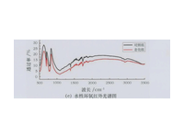 | 水性环氧 |  | 水性环氧
 |  |  | 水性环氧 aging |  |  | 紫外辐照＜50℃+湿热40℃+低温－20℃+干热60℃，均1h（光湿冷热醛循环老化） | 未出现新的特征峰，也没有明显峰位移
13 | 基于FT-IR联用技术的有机高分子危险废物的鉴定与溯源研究_刘嘉宇 | 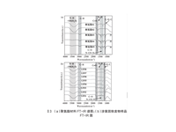 | 01 | 市场产品编号 | 聚氨酯
 |  |  | 02
 |  |  | 03
 |  |  | 04
 |  |  | 05
14 | 基于多种分析方法对古陶瓷修复胶结材料的分析鉴定_张瑶瑶 | 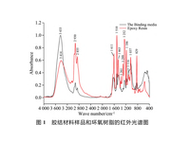 | Epoxy Resin |  | 环氧树脂
 |  |  | the Binding media |  | 双酚A型环氧树脂+胺类固化剂、邻苯二甲酸二异辛酯增塑剂、邻苯二甲酸二异辛酯非活性稀释剂 | 自然老化 | 老化变色
15 | 壁画支撑体用环氧树脂的老化特性与机理研究_李倩 | 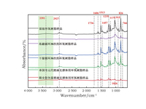 | 环氧树脂 |  | 环氧树脂
 |  |  | 环氧树脂冻融30次 |  |  | 高温40°C（12h）+ 低温-20°C（12h）交替 | 1606、1513 cm⁻¹ 苯环峰强度几乎消失，环氧基消失
 |  |  | 环氧树脂干湿30次 |  |  | 高湿90%（12h）+ 低湿20%（12h）交替
 |  |  | 环氧树脂奉国寺 |  |  | 室内环境自然老化，服役约30年 | 环氧基（915 cm⁻¹）几乎消失，羟基、醚键显著减弱
 |  |  | 环氧树脂隋史射勿墓 |  |  | 墓室环境自然老化，服役约30年 | 特征峰强度极弱
16 | 彩绘文物中蛋白类混合胶料的相互作用与稳定性研究_李昱珩 |  | A0 |  | 猪皮胶
 |  | 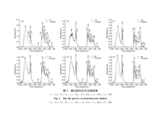 | A aging |  |  | 紫外灯下老化，老化时间720h | 有序结构下降约12%
 |  |  | E0 |  | 鸡蛋胶
 |  |  | E aging |  |  | 紫外灯下老化，老化时间720h | 有序结构下降约15%
 |  |  | M0 |  | 纯牛奶
 |  |  | M aging |  |  | 紫外灯下老化，老化时间720h | 有序结构下降约6%
 |  |  | EA |  | ９％皮胶、３０％鸡蛋胶以牛奶，１∶４
 |  |  | EA aging |  |  | 紫外灯下老化，老化时间720h | 有序结构下降约10%，比单一胶料有更强的光稳定性
 |  |  | MA |  | ９％皮胶、３０％鸡蛋胶以牛奶，１∶2
 |  |  | MA aging |  |  | 紫外灯下老化，老化时间720h | 有序结构下降约20%，比单一胶料有更强的光稳定性
 |  |  | ME |  | ９％皮胶、３０％鸡蛋胶以牛奶，１∶1
 |  |  | ME aging |  |  | 紫外灯下老化，老化时间720h | 有序结构下降约17%，比单一胶料有更强的光稳定性
17 | 文物保护用丙烯酸树脂Paraloid_B-72的结构表征与耐老化性能研究_李娟娟 | 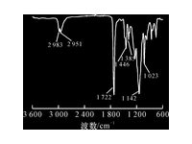 | pb72 |  | Paraloid B72(丙烯酸树脂)
 |  |  | b72 aging 90h |  |  | 热老化90h（150℃） | 无新峰出现，结构基本保持
 |  | 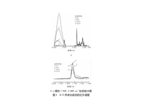 | b72 aging 300h |  |  | 热老化300h（150℃）
 |  |  | b72 aging 720h |  |  | 热老化720h（150℃）
18 | 文物彩绘常用胶料的氨基酸组成及红外光谱特征研究_杨璐 | 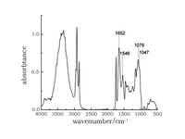 | milk |  | 奶类
 |  | 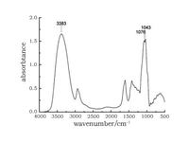 | peach gum |  | 桃胶
 |  | 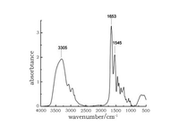 | skin binder |  | 皮胶
 |  | 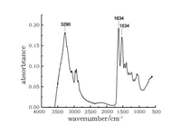 | egg white |  | 蛋清
 |  | 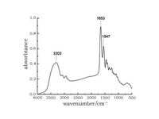 | bond binder |  | 骨胶
19 | 文物胶料鱼鳔胶的红外光谱、拉曼光谱及氨基酸分析_杨璐 | 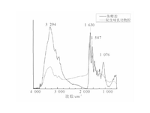 | 鱼鳔胶 |  | 鱼鳔胶
20 | 有机硅橡胶在出土象牙封存中的老化结构研究_王宁 | 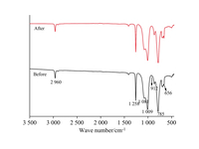 | silicone rubber |  | 有机硅橡胶
 |  |  | silicone rubber aging |  |  | 金沙遗址出土象牙封存环境自然老化，服役约20年 | 912 cm⁻¹ 环氧基峰消失，发生交联反应
21 | 模拟埋藏环境下秦俑彩绘底层生漆的老化机理研究_杨长安 | 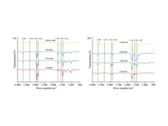 | freezing |  | 生漆 | –10°C 冷冻12h | 变化缓慢，破坏较轻
 |  |  | heating |  |  | 38°C 烘干24h | 热氧化，苯环相关特征峰强度下降
 |  |  | saline soak |  |  | 0.1% NaCl + Na₂SO₄ 混合溶液浸泡12h | 水解老化，漆膜表面粗糙度增加
 |  |  | raw lacquer
 |  |  | soil 12 period |  |  | 模拟埋藏多因素 | 侧链断裂 + 苯环结构破坏
 |  |  | soil 9 period
 |  |  | soil 6 period |  |  |  | 部分化学键开始断裂
 |  |  | soil 3 period
22 | 环氧-聚酰胺胶粘剂的热老化行为研究_倪晓雪 | 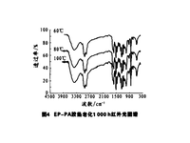 | heat100摄氏度1000h |  | EP-PA胶（环氧-聚酰胺胶粘剂） | 100°C热老化1000h | 分子链严重降解
 |  |  | heat80摄氏度1000h |  |  | 80°C热老化1000h | 分子链断裂程度较60°C更为明显
 |  |  | heat60摄氏度1000h |  |  | 60°C热老化1000h | 有新的羧基和胺基生成，分子结构发生断裂降解
23 | 环氧树脂粘合剂热氧老化机理分析_林晓波 | 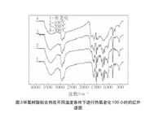 | 环氧粘合剂 |  | 环氧树脂
 |  |  | 100heating |  |  | 100°C热氧老化100h | 1640cm⁻¹处吸收带出现增强，容易生成胺类化合物。
 |  |  | 200heating |  |  | 200°C热氧老化100h
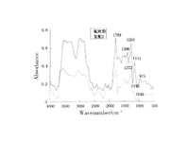
 |  |  | 300heating |  |  | 300°C热氧老化100h | 出现碳化现象
24 | 用于古建筑琉璃瓦保护的高分子聚合物材料的分析研究_赵静 |  | 氟树脂 |  | 氟树脂（氟乙烯与烷基乙烯基醚共聚产物）
 |  | 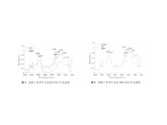 | B72 |  | Paraloid b72
 |  |  | B72 aging288h |  |  | 氙灯耐气候试验箱中光老化288h | 耐光性较差
25 | 秦俑保护加固剂PU的复合型改性材料光稳定性研究_黄建华 | 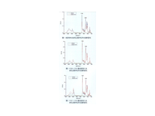 | PU |  | PU
 |  |  | PU aging 51h |  |  | UVB紫外灯在灯下3cm处照射51h | 羰基变化率约11%、碳氮键变化率约8.5%
 |  |  | UV328+UV531 PU |  | 改性PU
 |  |  | UV328+UV531 PU aging 51h |  |  | UVB紫外灯在灯下3cm处 | 羰基变化率约2%、碳氮键变化率约2.5%
 |  |  | UV327+UV531 PU
 |  |  | UV327+UV531 PU aging 51h |  |  | UVB紫外灯在灯下3cm处
 |  | 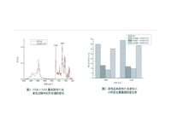 | UV326+UV531 PU
 |  |  | UV326+UV531 PU aging 51h |  |  | UVB紫外灯在灯下3cm处
26 | 红外光谱法研究古代彩绘蛋白胶料光老化的二级结构变化_马珍珍 | 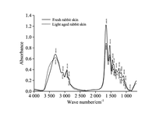 | fresh rabbit skin |  | 兔皮胶 | 氙灯人工老化箱中老化900h | 光老化稳定性较高
 |  |  | light aged rabbit skin
 |  | 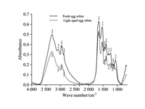 | fresh egg white |  | 蛋清 |  | 光老化后严重脆裂，光老化稳定性差
 |  |  | light aged egg white
 |  | 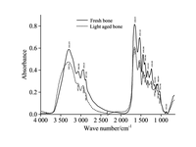 | fresh bone |  | 骨胶
 |  |  | light aged bone
 |  | 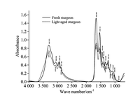 | fresh sturgeon |  | 鲟鱼胶 |  | 光老化稳定性较高
 |  |  | light aged sturgeon
27 | 聚醋酸乙烯酯乳液的表征、性能及其在彩绘类文物保护中的应用_李燕飞 | 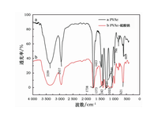 | PVAc |  | PVAc
 |  |  | PVAc-硫酸钠 |  |  | 加入硫酸钠 | 未发生化学反应
28 | 陶质文物常用有机粘接材料的耐老化性能分析及评价_施佩 | 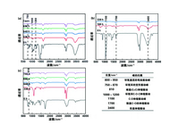 | Epoxy |  | 环氧树脂
 |  |  | Epoxy ice aging 336h |  |  | 冻融循环老化336h(–20°C冷冻8h +20°C解冻8h) | 环氧基开环固化程度下降
 |  |  | Epoxy ice aging 648h |  |  | 冻融循环老化648h(–20°C冷冻8h +20°C解冻8h)
 |  |  | Epoxy ice aging 696h |  |  | 冻融循环老化696h(–20°C冷冻8h +20°C解冻8h)
 |  |  | Epoxy ice aging 744h |  |  | 冻融循环老化744h(–20°C冷冻8h +20°C解冻8h)
 |  |  | primal SF016 |  | primal SF016
 |  |  | primal SF016 ice 168h |  |  | 冻融循环老化168h(–20°C冷冻8h +20°C解冻8h) | 变脆，发生断裂
 |  |  | primal SF016 ice 336h |  |  | 冻融循环老化336h(–20°C冷冻8h +20°C解冻8h)
 |  |  | b72 |  | paraloid b72
 |  |  | b72 ice 336h |  |  | 冻融循环老化336h(–20°C冷冻8h +20°C解冻8h) | 机械强度和韧性降低，导致其更容易断裂或开裂
 |  |  | b72 ice 648h |  |  | 冻融循环老化648h(–20°C冷冻8h +20°C解冻8h)
 |  |  | b72 ice 696h |  |  | 冻融循环老化696h(–20°C冷冻8h +20°C解冻8h)
 |  |  | b72 ice 744h |  |  | 冻融循环老化744h(–20°C冷冻8h +20°C解冻8h)
 |  | 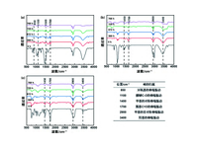 | Epoxy dry aging 360h |  | 环氧树脂 | 干热80℃老化 360h | 交联密度降低，导致其力学性能和耐热性能变差，发生氧化
 |  |  | Epoxy dry aging 672h |  |  | 干热80℃老化 672h
 |  |  | Epoxy dry aging 720h |  |  | 干热80℃老化 720h
 |  |  | Epoxy dry aging 768h |  |  | 干热80℃老化 768h
 |  |  | primal SF016 dry 360h |  | primal SF016 | 干热80℃老化 360h | 硬度增加、韧性降低
 |  |  | primal SF016 dry 672h |  |  | 干热80℃老化 672h
 |  |  | primal SF016 dry 720h |  |  | 干热80℃老化 720h
 |  |  | primal SF016 dry 768h |  |  | 干热80℃老化 768h
 |  |  | b72 dry aging 360h |  | paraloid b72 | 干热80℃老化 360h | 粘接处变脆发硬，更容易断裂
 |  |  | b72 dry aging 672h |  |  | 干热80℃老化 672h
 |  |  | b72 dry aging 720h |  |  | 干热80℃老化 720h
 |  |  | b72 dry aging 768h |  |  | 干热80℃老化 768h
 |  | 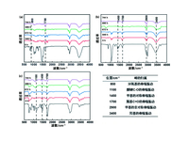 | Epoxy uv aging 648h |  | 环氧树脂 | 紫外老化 648h | 羰基数量增加，颜色发黄，力学性能下降
 |  |  | Epoxy uv aging 672h |  |  | 紫外老化 672h
 |  |  | Epoxy uv aging 696h |  |  | 紫外老化 696h
 |  |  | Epoxy uv aging 744h |  |  | 紫外老化 744h
 |  |  | primal SF016 uv aging 648h |  | primal SF016 | 紫外老化 648h | 吸收峰强度均出现不同程度的下降，导致树脂的交联密度减小
 |  |  | primal SF016 uv aging 672h |  |  | 紫外老化 672h
 |  |  | primal SF016 uv aging 696h |  |  | 紫外老化 696h
 |  |  | primal SF016 uv aging 744h |  |  | 紫外老化 744h
 |  |  | b72 uv aging 648h |  | paraloid b72 | 紫外老化 648h | 力学性能下降，没有明显发黄，良好耐紫外性能
 |  |  | b72 uv aging 672h |  |  | 紫外老化 672h
 |  |  | b72 uv aging 696h |  |  | 紫外老化 696h
 |  |  | b72 uv aging 744h |  |  | 紫外老化 744h
 |  |  | Epoxy wet aging 360h |  | 环氧树脂 | 湿热（40℃水浸）老化 360h | 分子量降低和交联密度减小，使环氧树脂的粘接性能下降
 |  |  | Epoxy wet aging 672h |  |  | 湿热（40℃水浸）老化 672h
 |  |  | Epoxy wet aging 720h |  |  | 湿热（40℃水浸）老化 720h
 |  |  | Epoxy wet aging 768h |  |  | 湿热（40℃水浸）老化 768h
 |  |  | primal SF016 wet aging 24h |  | primal SF016 | 湿热（40℃水浸）老化 24h | 化学键发生断裂，导致 SF 016 失去了粘接性能
 |  |  | primal SF016 wet aging 48h |  |  | 湿热（40℃水浸）老化 48h
 |  |  | b72 wet aging 360h |  | paraloid b72 | 湿热（40℃水浸）老化 360h | 发生了水解反应，导致 B72 逐渐失去粘接性能
 |  |  | b72 wet aging 672h |  |  | 湿热（40℃水浸）老化 672h
1 | Discovery of Beeswax as binding agent on a 6th-century BC Chinese Turquoise-inlaid Bronze sword |  | Modern natural beeswax
 |  |  | The whitish paste | 白色膏状物 |  | 埋藏自然老化，服役约2500年，出土后环境骤变 | 在空气中加速降解
2 | EPS木材胶粘剂的耐热老化性能研究_刘运学 |  | EPS |  | 聚苯乙烯泡沫塑料
 |  |  | EPS aging72h | 材料+老化时间 |  | 80℃热老化72h | 整体分子结构没有发生变化
 |  |  | EPS aging96h |  |  | 80℃热老化96h | 整体分子结构没有发生变化
 |  |  | EPS aging120h |  |  | 80℃热老化120h | 整体分子结构没有发生变化
 |  |  | EPS aging144h |  |  | 80℃热老化144h | 整体分子结构没有发生变化
 |  |  | EPS modified |  | EPS+松香+SBS+四氯乙烯/环己烷混合溶剂，m(EPS):m(松香):m(SBS) = 100:3:12
 |  |  | EPS modified aging72h | 材料+老化时间 |  | 80℃热老化72h | 分子结构无明显变化
 |  |  | EPS modified aging96h |  |  | 80℃热老化96h | 分子结构无明显变化
 |  |  | EPS modified aging120h |  |  | 80℃热老化120h | 分子结构无明显变化

 |  |  | EPS modified aging144h |  |  | 80℃热老化144h | 分子结构无明显变化
3 | 三聚氰胺-乙二醛树脂在饱水古木脱水加固中的应用研究_郝锌颖 |  | MG |  | 三聚氰胺-乙二醛树脂
4 | 云南江川李家山出土铜镯黏合剂的分析研究_徐栋 |  | 胶结材料 |  | 干性油、角粉/骨灰和蜡类物质 | 埋藏自然老化，服役约2200年
5 | 古陶瓷保护修复常用材料抗色变性能研究_刘潮 |  | 509 |  | 环氧树脂
 |  |  | 509 aging |  |  | 热老化96h
 |  |  | AAA
 |  |  | AAA aging |  |  | 热老化96h | 结构变化明显
6 | 唐代慕容智墓出土漆盒的修复与研究_钟磊 |  | modern lacquer
 |  |  | sample |  |  | 埋藏自然老化，服役约1200年 | 漆膜脱落、卷曲、鼓泡、开裂
7 | 基于多光谱方法对山东海曲汉墓群出土漆盒类漆器研究_吴双成 |  | 1 | 样品编号 | 古代漆膜 | 埋藏自然老化，约2000年 | 主体化学结构未发生根本性改变
 |  |  | 2
 |  |  | 3
 |  |  | 4
 |  |  | 5
 |  |  | 6
 |  |  | 7
 |  |  | 8
 |  |  | 9 |  | 现代生漆漆膜
8 | 基于显微红外的良渚遗址文物髹漆成分探讨_杨海亮 |  | black lacquer |  | 黑漆，服役约5000年 | 埋藏自然老化，，服役约5000年 | 明显老化，氧化程度相对较浅
 |  |  | red lacquer |  | 红漆 |  | 明显老化
9 | 壁画保护材料PVAc、PVA的性质研究与表征_张化冰 |  | PVA-1788 |  | 聚乙烯醇（PVA)聚合度1700，醇解度88%
 |  |  | PVA-1799 |  | 聚乙烯醇（PVA)聚合度1700，醇解度99%
 |  |  | PVAc1 |  | 聚乙酸乙烯酯乳液（白乳胶）
 |  |  | PVAc2 |  | 聚乙酸乙烯酯(PVAc乳液)
10 |  壁画保护材料纯丙乳液的性能表征_苏伯民 |  | 纯丙乳液
11 | 宝资山汉代崖墓出土陶楼粘接材料的科学分析_葛若晨 |  | TL01 | 样品编号 | 黏土+动物胶和蛋类的复合材料 | 埋藏自然老化，服役约2000年 | 已呈粉末状，失去原有粘接性能
12 | 山东青州香山西汉墓彩绘陶俑胶接材料研究_魏书亚 |  | 马腿粘接物 |  | 动物蛋白胶 | 埋藏自然老化，服役约2000年 | 明显降解，胶结性能丧失
13 | 彩绘类文物保护材料明胶的表征及性能_李燕飞 |  | 明胶 |  | 明胶
 |  |  | 明胶-硫酸钠 |  | 明胶-硫酸钠
14 | 明胶反相乳化接枝改性胶粘剂的制备与性能研究_徐雷雷 |  | 明胶 |  | 明胶
 |  |  | 接枝物 |  | 明胶与丙烯酸丁酯（BA）和丙烯腈（AN）的接枝共聚物（GEL/BA/AN接枝物）
15 | 涂料用有机硅改性丙烯酸树脂的合成与研究_赵强 |  | 有机硅改性丙烯酸树脂 |  | 有机硅改性丙烯酸树脂
16 | 瓷器类文物粘接用α-氰基丙烯酸酯系胶粘剂耐老化性能研究_周璐 |  | A |  | α-氰基丙烯酸酯系胶粘剂(卡夫特 K-4495)
 |  |  | A dry aging |  |  | 干热老化90°C，42day | 粘接性能下降
 |  |  | A wet aging |  |  | 湿热老化50°C/95% RH，42day | 粘接性能较干热老化下降更多
 |  |  | B |  | α-氰基丙烯酸酯系胶粘剂(LOCTITE 401)
 |  |  | B dry aging |  |  | 干热老化90°C，42day | 粘接性能下降
 |  |  | B wet aging |  |  | 湿热老化50°C/95% RH，42day | 粘接性能较干热老化下降更多
 |  |  | C |  | α-氰基丙烯酸酯系胶粘剂(502T-1)
 |  |  | C dry aging |  |  | 干热老化90°C，42day | 化学结构和性能发生变化且氰基基本被破坏
 |  |  | C wet aging |  |  | 湿热老化50°C/95% RH，42day | 粘接性能较干热老化下降更多
 |  |  | D |  | α-氰基丙烯酸酯系胶粘剂(Ergo 5800)
 |  |  | D dry aging |  |  | 干热老化90°C，42day | 粘接性能较干热老化下降更多
 |  |  | D wet aging |  |  | 湿热老化50°C/95% RH，42day | 粘接性能较干热老化下降更多
17 | 红外光谱和气质联用在铁质文物保护修复材料评价中的应用_王克青 |  | 安特固（红黑） | 产品名称 | 环氧树脂
 |  |  | 安特固（绿黑）
 |  |  | 百得牌
 |  |  | PMMA |  | 聚甲基丙烯酸甲酯
 |  |  | knife |  | 双酚A型环氧树脂（脂肪酯改性） | 自然老化，服役40-50年 | 未发生明显老化/降解
18 | 纸质文物多功能加固保护胶液研究_邱建辉 |  | 改性氟树脂与HDI交联 |  | 改性氟树脂与HDI交联
19 | 聚丙烯材料粘接性能影响因素研究_倪灿艳 |  | 1 | 样品编号+火焰处理 | PP+滑石粉（SD-700,工业级,平均粒径为5.5μｍ）+助剂母粒：79.3+20+0.7(质量份数)
 |  |  | 1 fire |  |  | 110 ℃老化168h | 附着力提升，粘接性能改善
 |  |  | 2 |  | PP+滑石粉（SD-700,工业级,平均粒径为5.5μｍ）+助剂母粒+POE：89.3+20+0.7+10(质量份数)
 |  |  | 2 fire |  |  | 110 ℃老化168h | 附着力稍微降低，仍保持较好粘接性能
 |  |  | 3 |  | PP+滑石粉（SD-700,工业级,平均粒径为5.5μｍ）+助剂母粒+POE：84.3+20+0.7+15(质量份数)
 |  |  | 3 fire |  |  | 110 ℃老化168h | 附着力明显降低
 |  |  | 4 |  | PP+滑石粉（HTP Ultra 5L,工业级,平均粒径为0.65μｍ）+助剂母粒+POE：89.3+20+0.7+10(质量份数)
 |  |  | 4 fire |  |  | 110 ℃老化168h | 附着力显著下降，粘接性能更差
20 | 脆弱硅酸盐质文物保护用纳米级SiO_2-丙烯酸酯复合材料的性能_李晓溪 |  | A aging5min |  | Primal SF（固体质量分数为40%） | 紫外线老化5min | 酯键断裂，结构破坏
 |  |  | A aging10min |  |  | 紫外线老化10min | 严重降解
 |  |  | A7 aging5min |  | 7%硅溶胶(将TEOS、乙醇和盐酸水溶液(pH=1.2)以体积比6∶2. 5∶15 进行混合)+Primal SF(质量分数10%) | 紫外线老化5min | 结构稳定
 |  |  | A7 aging10min |  |  | 紫外线老化10min | 开始出现降解
 |  |  | A |  | Primal SF（固体质量分数为40%）
 |  |  | A3 |  | 3%硅溶胶(将TEOS、乙醇和盐酸水溶液(pH=1.2)以体积比6∶2. 5∶15 进行混合)+Primal SF(质量分数10%)
 |  |  | A6 |  | 6%硅溶胶(将TEOS、乙醇和盐酸水溶液(pH=1.2)以体积比6∶2. 5∶15 进行混合)+Primal SF(质量分数10%)
 |  |  | A7 |  | 7%硅溶胶(将TEOS、乙醇和盐酸水溶液(pH=1.2)以体积比6∶2. 5∶15 进行混合)+Primal SF(质量分数10%)
 |  |  | A10 |  | 10%硅溶胶(将TEOS、乙醇和盐酸水溶液(pH=1.2)以体积比6∶2. 5∶15 进行混合)+Primal SF(质量分数10%)
21 | 超高效聚合物色谱在聚丙烯酸酯类壁画保护材料分析中的应用_谈翔 |  | AC33
 |  |  | SF016

